위치도
位 置 圖
위 치 |  | 사수로(장태실네거리~남경대성충전소)

남경대성충전소
장태실네거리
 | 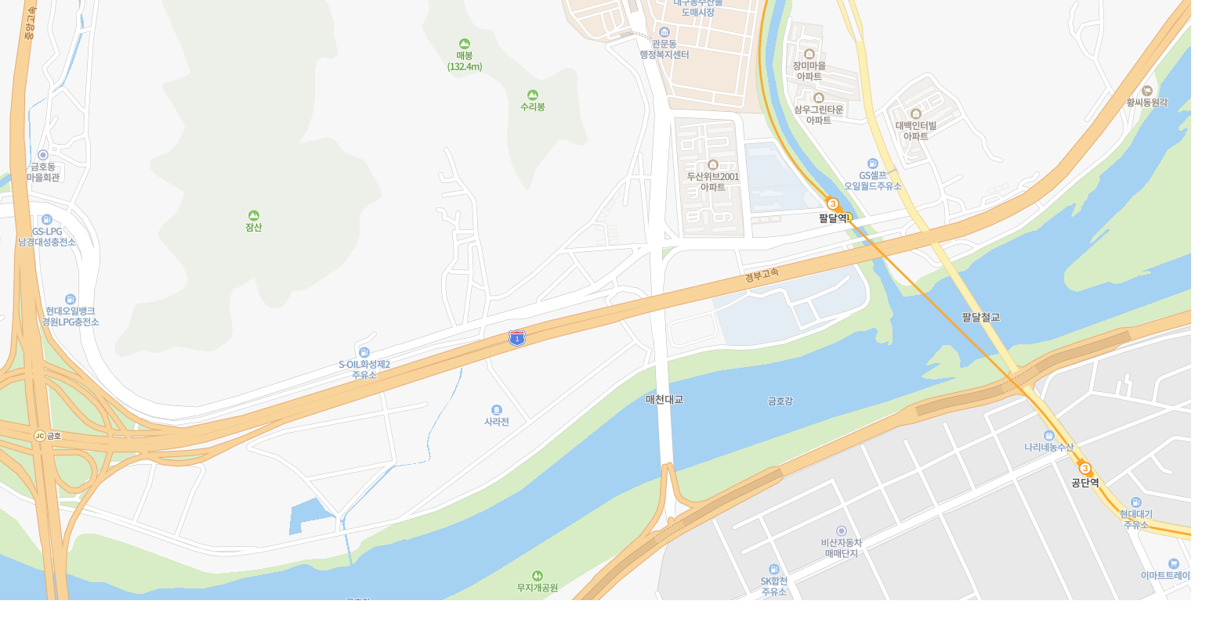

위 치 |  | 사수로(시경계~문주천교)

문주천교
시경계
 | 